申込書
令和７年度 鹿児島県中学校陸上競技冬季強化合宿
《 回答書 》

※メールにて返信をお願い致します。 |  |  |  |  |  |  | shotabeppu@outlook.jp |  |  |  |  | 鹿児島県中体連強化部 別府宛

締切日 | 令和７年11月2１日（金） |  |  |  |  |  |  |  | 新規 | / |  | 変更 | /
学校名 クラブ名 |  |  |  | 中学校 |  |  | 連絡先 | ＴＥＬ
フリガナ |  |  |  |  |  |  |  | ＦＡＸ
連 絡 責任者 |  |  |  |  |  |  |  | 連絡責任者様携帯
Ｎｏ | 名前 |  | 性別 | 学年 | 参加 不参加 | 長袖Tシャツ サイズ |  | ブロック | 風参考なし |  | 12月20日（土） |  | 12月21日（日）

 | 漢字 | カタカナ |  |  |  | 全員Tシャツが配付されます。 |  | 選択 | BEST |  | 午前練習 | 午後練習 | 午前練習 | 午後練習
例① | 鹿児島一郎 | カゴシマイチロウ | 男 | 1 | 参加 | L |  | 短距離 | 100m | 12.28 | ○ | ○ | ○ | ○
例② | 鹿児島一郎 | カゴシマイチロウ | 男 | 2 | 参加 | M |  | 走高跳 | → | 1.60 | ○ | ○ | ○ | ○
例③ | 鹿児島一郎 | カゴシマイチロウ | 男 | 2 | 参加 | その他（下の備考欄に記入してください） |  | 投擲 | 砲丸5kg | 6.05 | ○ | ○ | ○ | ○
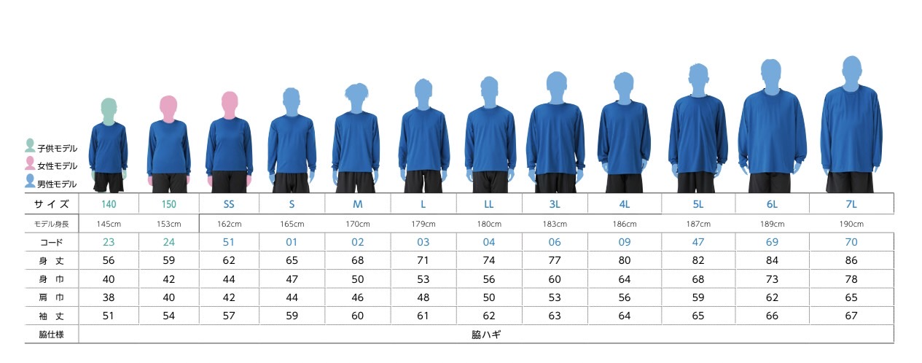
1
2
3
4
5
6
7
8
9
10
11
12
13
14
15
計 |  |  |  |  |  |  |  |  |  |  | 名 | 名 | 名 | 名
＜備考＞ ※食事アレルギー等は必ず記載下さい。（○○のエキスも×など）

※複数競技選抜の選手については,ブロックを選択いただき１つに絞って記載いただけますようお願いいたします。

■不足する場合はコピーしてご使用下さい。 ■記載された個人情報は回答業務以外では使用致しません。
鹿児島県中体連強化部／TEL:0996-82-0019 「出水市立高尾野中学校」

